Sheet1
Alkalmazott szűrők: Highlighted nem egyezik ezzel: (Üres) Mandatory egyezik ezzel: Yes LSP egyezik ezzel: Maersk TO_assigned_status_date ekkori vagy későbbi a következőnél: 2025.12.01. 0:00:00 Canceled_shipment egyezik ezzel: N

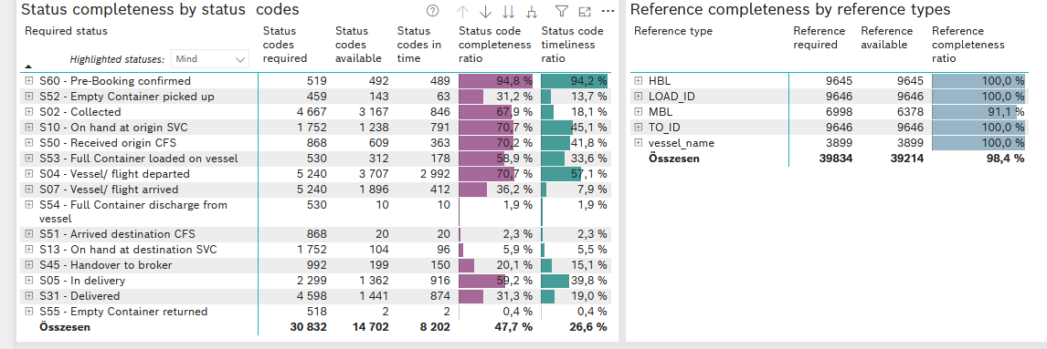
Required status | STATUS_TYPE | Service_Provider | Status codes required | Status codes available | Status codes in time | Status code completeness ratio | Status code timeliness ratio
S60 - Pre-Booking confirmed | Actual | 0000056066 - Maersk | 519 | 492 | 489 | 94.8 % | 94.2 %
S52 - Empty Container picked up | Actual | 0000056066 - Maersk | 459 | 143 | 63 | 31.2 % | 13.7 %
S02 - Collected | Actual | 0000056066 - Maersk | 2,563 | 1,527 | 846 | 59.6 % | 33.0 %
S02 - Collected | Estimated | 0000056066 - Maersk | 2,104 | 1,640 | 0 | 77.9 % | 0.0 %
S10 - On hand at origin SVC | Actual | 0000056066 - Maersk | 1,752 | 1,238 | 791 | 70.7 % | 45.1 %
S50 - Received origin CFS | Actual | 0000056066 - Maersk | 868 | 609 | 363 | 70.2 % | 41.8 %
S53 - Full Container loaded on vessel | Actual | 0000056066 - Maersk | 530 | 312 | 178 | 58.9 % | 33.6 %
S04 - Vessel/ flight departed | Actual | 0000056066 - Maersk | 2,620 | 1,627 | 1,608 | 62.1 % | 61.4 %
S04 - Vessel/ flight departed | Estimated | 0000056066 - Maersk | 2,620 | 2,080 | 1,384 | 79.4 % | 52.8 %
S07 - Vessel/ flight arrived | Actual | 0000056066 - Maersk | 2,620 | 228 | 227 | 8.7 % | 8.7 %
S07 - Vessel/ flight arrived | Estimated | 0000056066 - Maersk | 2,620 | 1,668 | 185 | 63.7 % | 7.1 %
S54 - Full Container discharge from vessel | Actual | 0000056066 - Maersk | 530 | 10 | 10 | 1.9 % | 1.9 %
S51 - Arrived destination CFS | Actual | 0000056066 - Maersk | 868 | 20 | 20 | 2.3 % | 2.3 %
S13 - On hand at destination SVC | Actual | 0000056066 - Maersk | 1,752 | 104 | 96 | 5.9 % | 5.5 %
S45 - Handover to broker | Actual | 0000056066 - Maersk | 665 | 73 | 73 | 11.0 % | 11.0 %
S45 - Handover to broker | Estimated | 0000056066 - Maersk | 327 | 126 | 77 | 38.5 % | 23.5 %
S05 - In delivery | Actual | 0000056066 - Maersk | 2,299 | 1,362 | 916 | 59.2 % | 39.8 %
S31 - Delivered | Actual | 0000056066 - Maersk | 2,299 | 4 | 4 | 0.2 % | 0.2 %
S31 - Delivered | Estimated | 0000056066 - Maersk | 2,299 | 1,437 | 870 | 62.5 % | 37.8 %
S55 - Empty Container returned | Actual | 0000056066 - Maersk | 518 | 2 | 2 | 0.4 % | 0.4 %

